Лист1
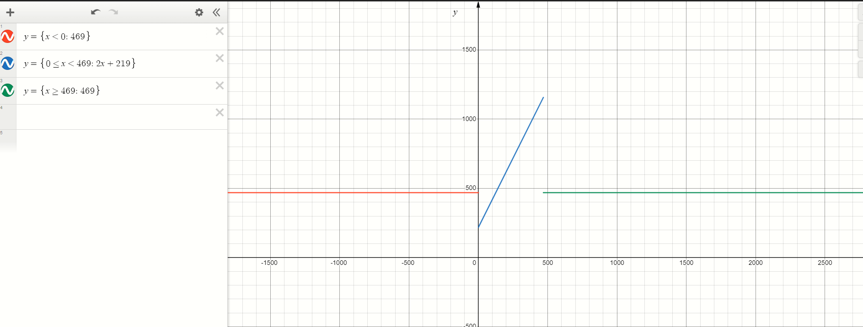
адр | знач | мнемоника | адр | знач | мнемоника
088 | 0200 | CLA | 6FB | AC01 | LD &1
089 | EE1A | ST R | 6FC | F205 | BMI J
08A | AE17 | LD Y | 6FD | 7E07 | CMP A
08B | 0700 | INC | 6FE | F903 | BGE J
08C | 0C00 | PUSH | 6FF | 4C01 | ADD &1
08D | D6FB | CALL 6FB | 700 | 4E05 | ADD B
08E | 0800 | POP | 701 | CE01 | JUMP P
08F | 0700 | INC | 702 | AE02 | J: LD A
090 | 4E13 | ADD R | 703 | EC01 | P: ST &1
091 | EE12 | ST R | 704 | 0A00 | RET
092 | AE0E | LD Z | 705 | 01D5 | A: WORD 0x01D5
093 | 0C00 | PUSH | 706 | 00DB | B: WORD 0x00DB
094 | D6FB | CALL 6FB
095 | 0800 | POP
096 | 6E0D | SUB R
097 | EE0C | ST R
098 | AE0A | LD X
099 | 0700 | INC
09A | 0C00 | PUSH
09B | D6FB | CALL 6FB
09C | 0800 | POP
09D | 0740 | DEC
09E | 4E05 | ADD R
09F | EE04 | ST R
0A0 | 0100 | HLT
0A1 | ZZZZ | Z: WORD 0xZZZZ
0A2 | YYYY | Y: WORD 0xYYYY
0A3 | XXXX | X: WORD 0xXXXX
0A4 | 00D9 | R: WORD 0x00D9

